Services et activités
Les services et activités de notre hôtel situé à Villefranche-sur-Mer
Confortable et tout équipé, l'hôtel La Fiancée du Pirate bénéficie d’une vue imprenable sur la baie de Villefranche-sur-Mer. Doté d’une piscine, d'un jacuzzi (sur demande), d’une terrasse et d’un grand jardin, l'hôtel vous propose tous les services adaptés à un séjour de qualité. Parcourez ci-dessous l'étendue de nos services et tenez-vous informé des nombreuses activités disponibles aux alentours de l'hôtel et dans la région.
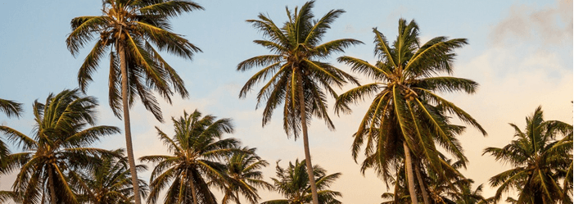
Culture et histoire à Villefranche-sur-mer
http://www.tourisme-villefranche-sur-mer.com/fr/culture-et-histoire/

La Citadelle Saint Elme datant du XVIème siècle : Imposante forteresse construite en 1557 sur ordre d’Emmanuel-Philibert de Savoie pour défendre la ville et protéger le port de la Darse.
Achetée par la commune, elle fut restaurée en 1981 et abrite depuis, l’hôtel de ville, un auditorium, un théâtre de verdure, des jardins et 4 musées – Libre accès.
Fermé le dimanche matin
Le Musée Volti : Blotti au fond des casemates de la Citadelle, tout un peuple de femmes de bronze, de cuivre et de terre cuite, étalent leurs courbes voluptueuses dans un écrin de pierres brutes – Entrée gratuite
Le Musée Volti
Fermé le dimanche matin – Fermeture annuelle en novembre
Le Musée Goetz-Boumeester : Cette donation d’Henri Goetz occupe tout l’étage de l’ancien « Bâtiment du Casernement ». Dans ce musée sont exposées une cinquantaine d’œuvres de Christine Boumeester et à peu près autant d’Henri Goetz mais également quelques œuvres souvenir de grands maîtres contemporains que les époux ont côtoyés ou fréquentés (PICASSO, PICABIA, MIRO, HARTUNG) – Entrée gratuite
Le Musée Goetz-Boumeester
Fermé le dimanche matin – Fermeture annuelle en novembre.
Le Musée de l’Histoire et des Collections de la Ville :
Entrée gratuite
Le Musée de l’Histoire et des collections de la Ville :
Fermé le dimanche matin – Fermeture annuelle en novembre.
La rue obscure (XIVème s.) : Située le long du rempart, elle est longue de 130 mètres et constituait un chemin défensif. Elle permettait la circulation des militaires et facilitait leurs manœuvres. Elle fit l’objet d’une « urbanisation sauvage » à partir du XVIème siècle et fut ainsi entièrement couverte
Classée aux Monuments historiques, cette rue fut peinte sur un tableau, par Jean Cocteau. Vous pouvez d’ailleurs voir une réplique de cette œuvre à l’entrée de la rue, à l’endroit même où l’artiste posa son chevalet.
[
L’église St Michel : église de style baroque (XVIIIème s.) qui renferme un Christ gisant, œuvre anonyme sculptée par un galérien. Vous pouvez également y admirer les orgues des Frères Grinda (1790), classés monument historique.
La Chapelle St Pierre décorée par Jean Cocteau : Classée aux Monuments historiques
Cette Chapelle est dédiée à St Pierre St Patron des pêcheurs. Lieu de culte à son début, elle a vite été abandonnée après l’édification de la paroissiale St Michel
Après un incendie, les pêcheurs s’en servirent alors de remise pour leur matériel de pêche. Elle abrite la prud’homie des pêcheurs, Tribunal de pêche qui ne fonctionne qu’en Méditerranée.
Jean Cocteau qui aimait Villefranche entrepris en 1956 de la restaurer et de la décorer intérieurement et extérieurement – Y sont illustrés entre autre des passages de la vie de l’Apôtre Pierre.
Ouverture :
De 9h30 à 12h30 et de 14h à 18h
Entrée : 4 €/ pers.
Fermeture de la Chapelle Saint Pierre : Les lundis, les mardis – de mi-novembre à mi-décembre – le 25 décembre.
La Chapelle Sainte Elisabeth
Fermée pour rénovation jusqu’à nouvel ordre.
Chapelle du XVIème siècle, elle est désormais un lieu d’exposition temporaire.
Le Port Royal de la darse
construit au milieu du XVIème siècle en même temps que la citadelle, il faudra attendre le XVIIIème siècle et son accession au statut de Port Royal pour que commencent les grands travaux tels que le phare, la corderie, le bassin de radoub… tous ces sites sont encore visibles.
En savoir plus →

